2023_07_data
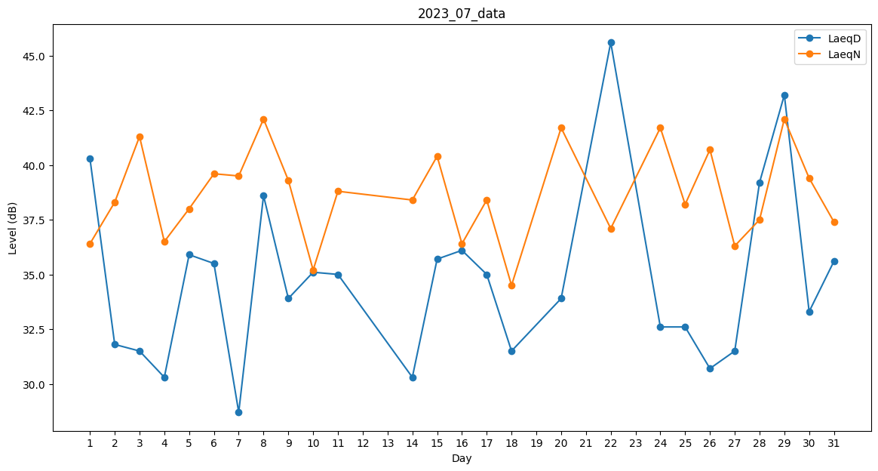
Day | LaeqD | LaeqN
1 | 40.3 | 36.4
2 | 31.8 | 38.3
3 | 31.5 | 41.3
4 | 30.3 | 36.5
5 | 35.9 | 38
6 | 35.5 | 39.6
7 | 28.7 | 39.5
8 | 38.6 | 42.1
9 | 33.9 | 39.3
10 | 35.1 | 35.2
11 | 35 | 38.8
12 | 0 | 36.4
13 | 0 | 38.2
14 | 30.3 | 38.4
15 | 35.7 | 40.4
16 | 36.1 | 36.4
17 | 35 | 38.4
18 | 31.5 | 34.5
19 | 0 | 36.9
20 | 33.9 | 41.7
21 | 0 | 38.8
22 | 45.6 | 37.1
23 | 0 | 35.8
24 | 32.6 | 41.7
25 | 32.6 | 38.2
26 | 30.7 | 40.7
27 | 31.5 | 36.3
28 | 39.2 | 37.5
29 | 43.2 | 42.1
30 | 33.3 | 39.4
31 | 35.6 | 37.4

